하울스홈_뉴티지 제안 및 견적서
 | 하울스홈 뉴티지 밀크글라스 시리즈 공동구매 제안서
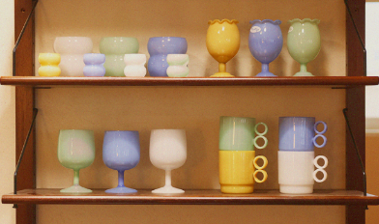 | 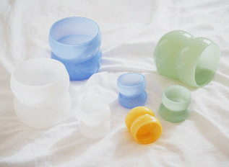 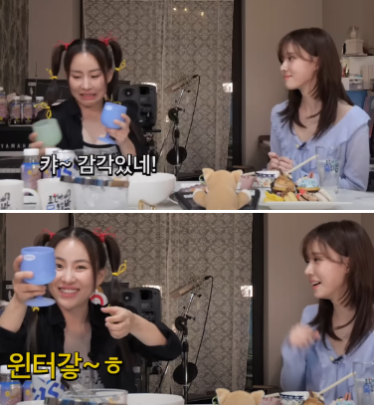 |  |  |  |  | 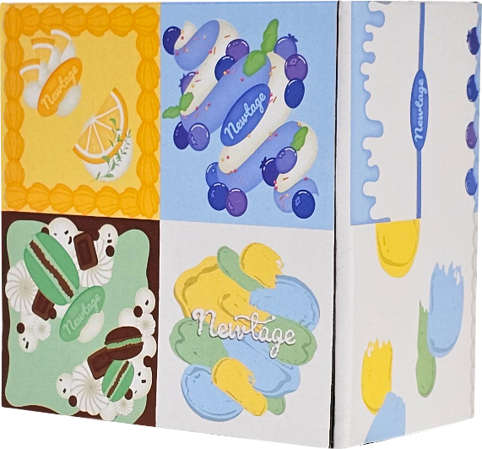
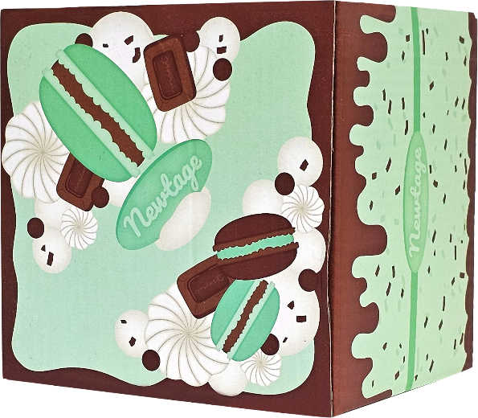
 | 제품 소개 | 1. 연예인 유튜브 출연 에스파 윈터 PICK - 조현아의 목요일 "🔥충격 실화🔥 피아노 치는 김민정 실존❗️"편 2. 29CM 판매 활성화 "뉴티지 밀크글라스 예쁜 술잔 선물 세트"
 | 제품 디테일 및 소구포인트
 | 공통 | - 선물하기 좋은 일러스트 아트 패키지 - 가벼운 에어 글라스 - 감성 넘치는 파스텔톤 색상의 밀크 글라스 - 머그컵, 소주잔, 디저트볼, 와인잔 등등 시리즈 내 다양한 쉐입 보유 - 내열 유리
 | 공동구매 견적서
 | 제품명 | 쁘띠잔 4P 세트 | 빙봉 2F 화이트 | 빙봉 2F 민트 | 빙봉 2F 마린
 | 이미지 | 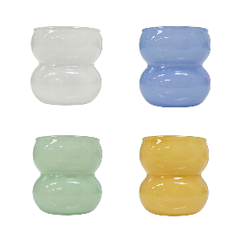 | 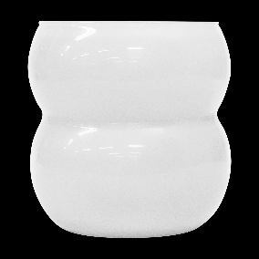 | 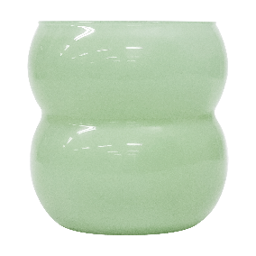 | 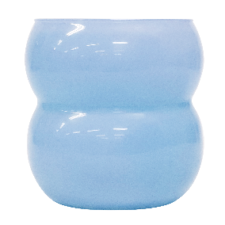
 | 소비자가 | 33,900 | 17,000 | 17,000 | 17,000
 | 상시판매가 | 28,800 | 14,400 | 14,400 | 14,400
 | 공동구매가 | 23,000 | 11,500 | 11,500 | 11,500
 | 할인율 | 38% | 39% | 39% | 39%
 | 셀러 수수료 | 20% | 20% | 20% | 20%
 | 제품명 | 벨 와인잔 마린 | 벨 와인잔 민트 | 벨 와인잔 화이트
 | 이미지 | 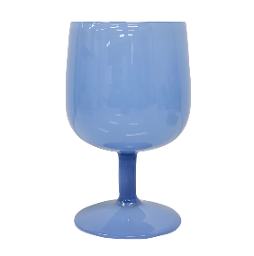 | 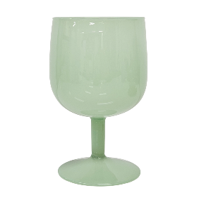 | 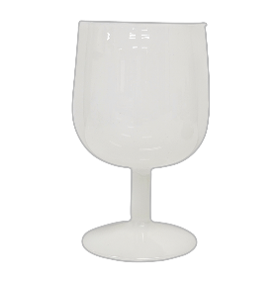
 | 소비자가 | 22,400 | 22,400 | 22,400
 | 상시판매가 | 19,000 | 19,000 | 19,000
 | 공동구매가 | 15,200 | 15,200 | 15,200
 | 할인율 | 37% | 37% | 37%
 | 셀러 수수료 | 20% | 20% | 20%
 | 제품명 | 비비 머그 마린 | 비비 머그 민트 | 비비 머그 옐로우 | 비비 머그 화이트
 | 이미지 | 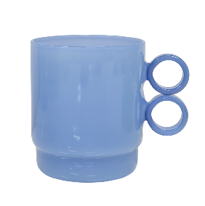 | 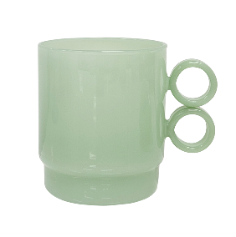 | 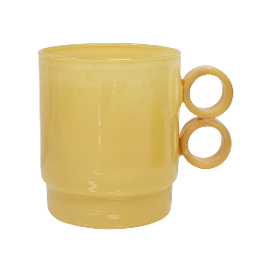 | 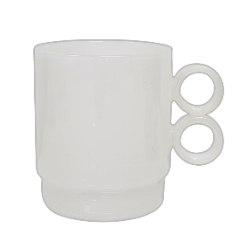
 | 소비자가 | 17,700 | 17,700 | 17,700 | 17,700
 | 상시판매가 | 15,000 | 15,000 | 15,000 | 15,000
 | 공동구매가 | 12,000 | 12,000 | 12,000 | 12,000
 | 할인율 | 40% | 40% | 40% | 40%
 | 셀러 수수료 | 20% | 20% | 20% | 20%
 | 제품명 | 버드 고블렛 마린 | 버드 고블렛 민트 | 버드 고블렛 옐로우
 | 이미지 | 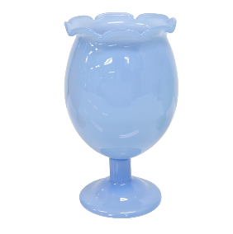 | 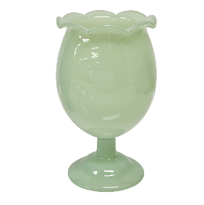 | 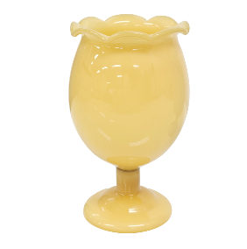
 | 소비자가 | 22,400 | 22,400 | 22,400
 | 상시판매가 | 19,000 | 19,000 | 19,000
 | 공동구매가 | 15,200 | 15,200 | 15,200
 | 할인율 | 37% | 37% | 37%
 | 셀러 수수료 | 20% | 20% | 20%
 | 샘플
 | 촬영용 대여 가능하며, 촬영 완료 후 회수 진행됩니다. 공동구매 미진행 시 샘플 비용은 공구가 기준으로 청구됩니다.
 | [배송] 배송 방법 CJ대한통운, 택배 발송, 합배송 가능 배송 지역 전국 지역 배송 비용 (기본) 3500원 / 5만원 이상 무료배송 (제주) 3,500원 추가 (도서산간) 5,000원 추가 배송 기간 3시 이전 주문 건까지 당일 발송, 2일 ~ 7일 소요 (상품 종류에 따라 배송 기간이 상이할 수 있습니다.)
 | [교환/반품] 비용 (반품) 3,500원, (교환) 7,000원 교환 및 반품 주소 [10205] 경기도 고양시 일산서구 탄중로 120 하울스홈 교환 및 반품이 가능한 경우 - 상품을 공급 받으신 날로부터 7일이내 단, 가전제품의 경우 포장을 개봉하였거나 포장이 훼손되어 상품가치가 상실된 경우에는 교환/반품이 불가능합니다. - 공급받으신 상품 및 용역의 내용이 표시, 광고 내용과 다르거나 다르게 이행된 경우에는 공급받은 날로부터 3월이내, 그사실을 알게 된 날로부터 30일이내 교환 및 반품이 불가능한 경우 - 고객님의 책임 있는 사유로 상품등이 멸실 또는 훼손된 경우. 단, 상품의 내용을 확인하기 위하여 포장 등을 훼손한 경우는 제외 - 포장을 개봉하였거나 포장이 훼손되어 상품가치가 상실된 경우 (예 : 가전제품, 식품, 음반 등, 단 액정화면이 부착된 노트북, LCD모니터, 디지털 카메라 등의 불량화소에 따른 반품/교환은 제조사 기준에 따릅니다.) - 고객님의 사용 또는 일부 소비에 의하여 상품의 가치가 현저히 감소한 경우 단, 화장품등의 경우 시용제품을 제공한 경우에 한합니다. - 시간의 경과에 의하여 재판매가 곤란할 정도로 상품등의 가치가 현저히 감소한 경우 - 복제가 가능한 상품등의 포장을 훼손한 경우 (자세한 내용은 고객만족센터 1:1 E-MAIL상담을 이용해 주시기 바랍니다.) ※ 고객님의 마음이 바뀌어 교환, 반품을 하실 경우 상품반송 비용은 고객님께서 부담하셔야 합니다. (색상 교환, 사이즈 교환 등 포함)

